상품제안서
PGA 친환경그린 3단수동 우산+190g호텔타올 3P세트(미니) | 상품코드: F24572

 |  |  |  |  |  |  | 02-412-0044 | www.easy1.co.kr
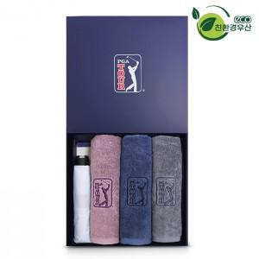

【상세/제작정보】 | *타올 실크인쇄 or 자수인쇄는 별도 문의 바랍니다. *현재 인쇄옵션으로 세팅된건 '우산' 제품 기준입니다.

【인쇄/포장옵션】 | 실크, 원단인쇄 / 포장지포장

【공급단가】 | 수량 | 100~ | 300~ | 500~ | 1,000~ | 3,000~
*VAT별도 | 단가 | 29,250원 | 28,800원 | 28,120원 | 27,000원 | 25,870원

【상품 URL】 | https://dev.easy1.co.kr:443/src/goods_detail.php?gdno=24572

